1월
날짜 | A지점 | B지점 | C지점 |  | A지점 | B지점 | C지점
2019-01-01 | 239 | 249 | 269 | count | 23 | 23 | 23
2019-01-02 | 249 | 264 | 268 | mean | 249.56521739 | 258.43478261 | 267.7826087
2019-01-03 | 237 | 250 | 268 | std | 7.5367348064 | 4.5609616904 | 4.7764243163
2019-01-04 | 252 | 260 | 273 | min | 236 | 249 | 259
2019-01-07 | 252 | 260 | 269 | 25% | 245 | 256 | 264.5
2019-01-08 | 247 | 267 | 262 | 50% | 250 | 259 | 268
2019-01-09 | 250 | 259 | 270 | 75% | 255 | 261 | 270.5
2019-01-10 | 252 | 261 | 267 | max | 262 | 267 | 276
2019-01-11 | 256 | 260 | 267
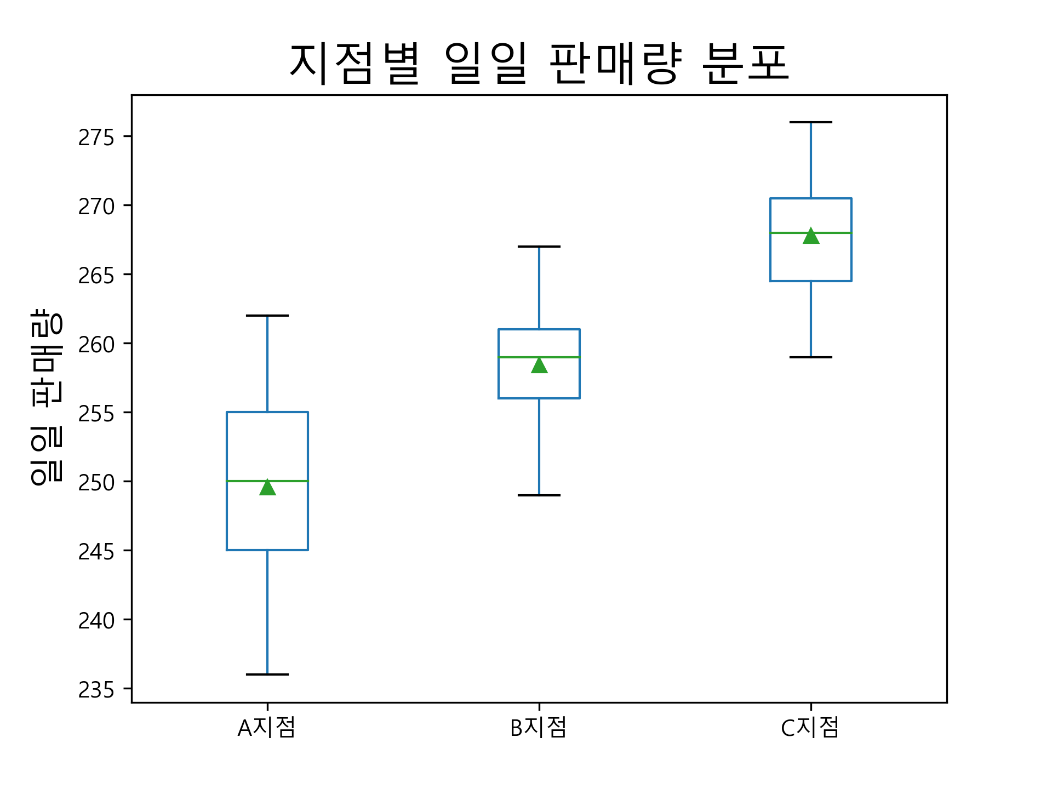
2019-01-14 | 247 | 260 | 270
2019-01-15 | 262 | 254 | 261
2019-01-16 | 242 | 264 | 269
2019-01-17 | 262 | 257 | 264
2019-01-18 | 236 | 262 | 276
2019-01-21 | 247 | 253 | 260
2019-01-22 | 260 | 259 | 275
2019-01-23 | 252 | 263 | 265
2019-01-24 | 255 | 258 | 274
2019-01-25 | 256 | 255 | 262
2019-01-28 | 255 | 252 | 268
2019-01-29 | 240 | 258 | 271
2019-01-30 | 243 | 258 | 259
2019-01-31 | 249 | 261 | 272

